工項對照表
智生活分類 | 智生活工項 | 師虎工項編號 | 師虎工項名稱 | 圖片 | 說明（平台原文） | 採用 | 備註
1. 全屋／局部裝潢翻新 | 全屋裝修 | TM-I010101 | 全屋室內設計 | 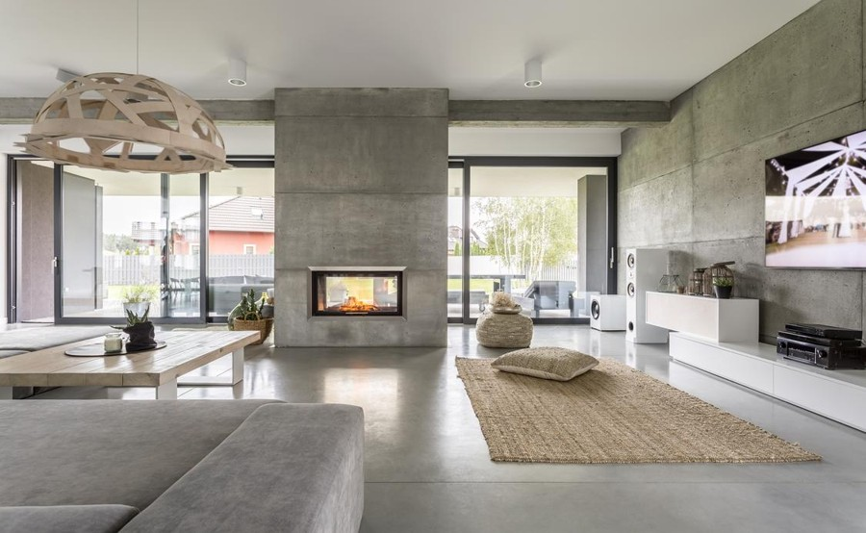 | 新成屋或是中古屋需設計師協助整體設計規劃與施工，需檢視設計圖或其他圖種。
 |  | TM-I020101 | 尊榮施工 | 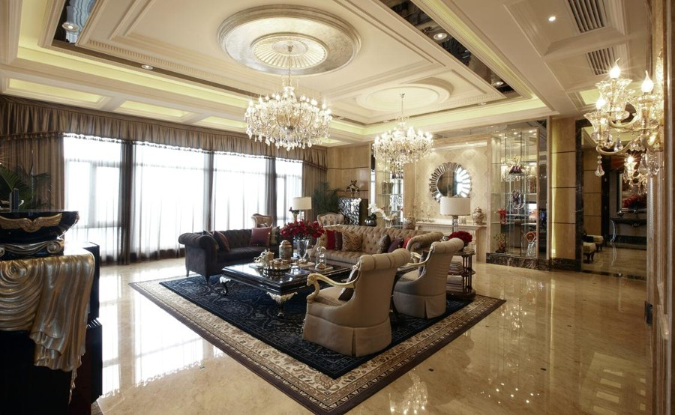 | 適合室內為50坪內，不須設計圖，已有想法，只需有經驗工班協助將屋內重新整新
 |  | TM-I020102 | 菁英施工 | 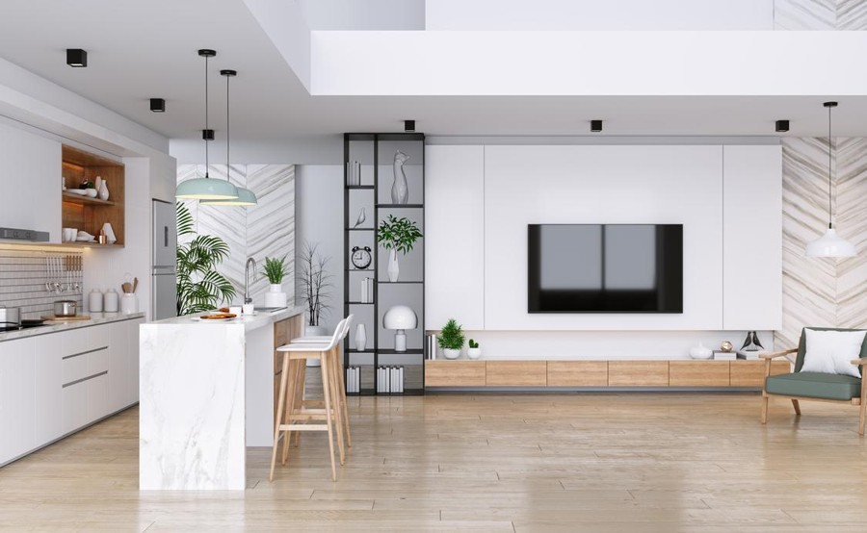 | 適合室內為35坪內，不須設計圖，已有想法，只需有經驗工班協助將屋內重新整新
 |  | TM-I020103 | 小資施工 | 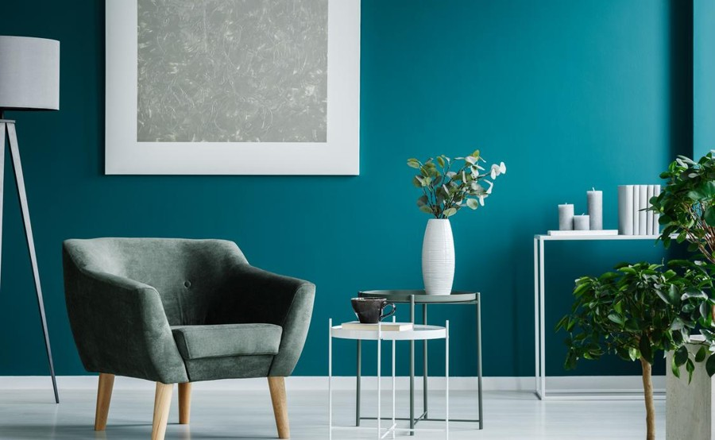 | 適合室內為20坪內，不須設計圖只需有經驗工班協助將基本工程完成
 | 老屋翻新 | 缺口 | 平台無專屬工項 |  | 無 |  | 目前沒有對應工項，最接近的是「更換老舊電線」（TM-E010104）
 | 局部空間整修 | TM-I010102 | 局部室內設計 | 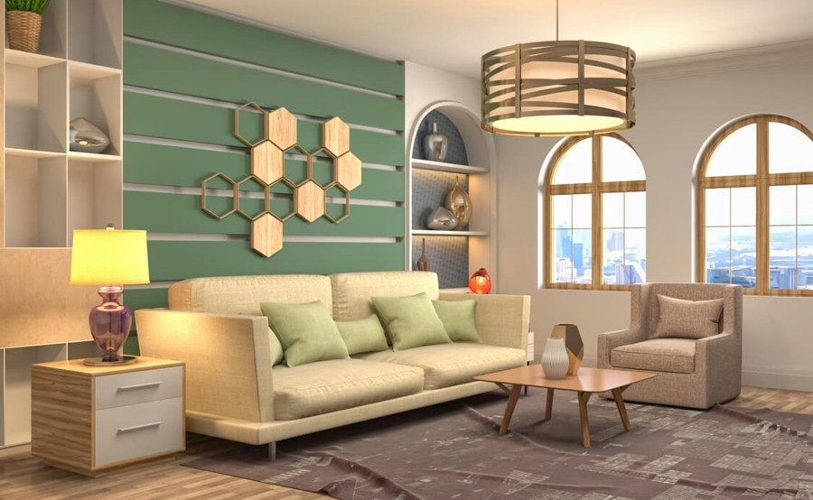 | 住家局部需設計師協助設計規劃與施工，需檢視設計圖或其他圖種。
 |  | TM-I020201 | 局部翻新 | 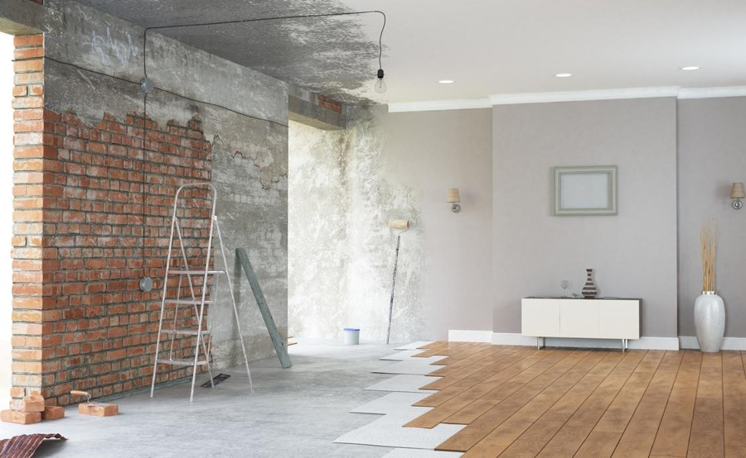 | 針對局部空間進行翻新整理，例如單一房間或是陽台花園、地下室儲物室等等。
 |  | TM-I020202 | 浴室翻新 | 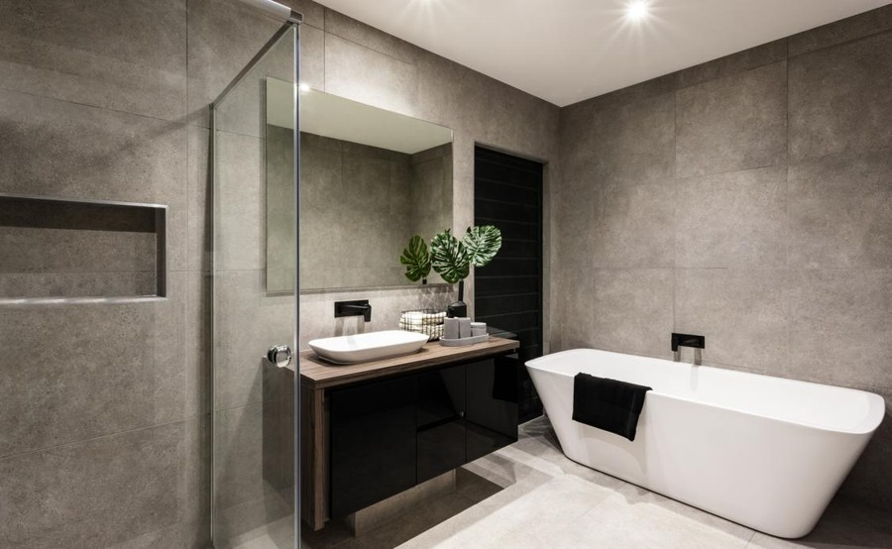 | 最常見為將老舊天花板、浴缸、磁磚全數打除，並重鋪設磁磚及安裝新的衛浴設備，彷彿就擁有一間新的房屋。
 |  | TM-I020203 | 廚房翻新 | 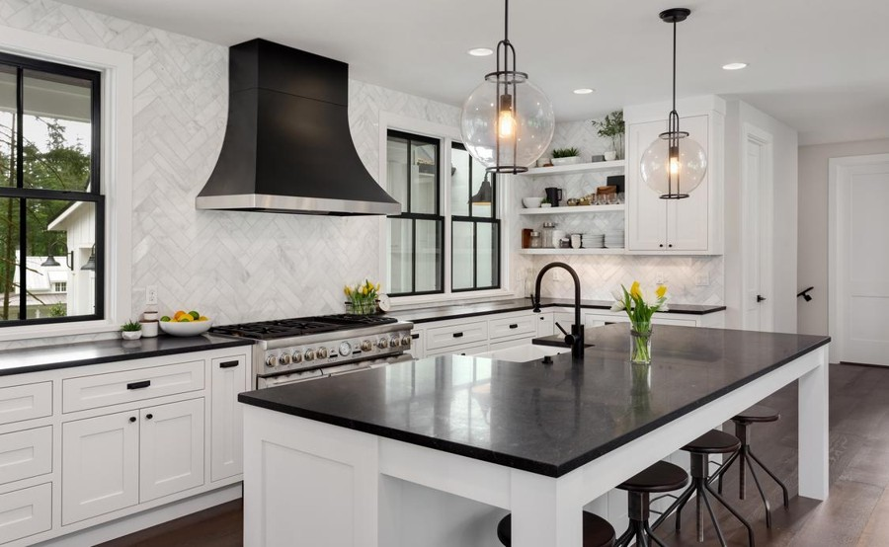 | 最常見為將老舊天花板、廚具、磁磚全數打除，並重鋪設磁磚及安裝新的流理臺，彷彿就擁有一間新的房屋。
2. 木作裝修與櫃體工程 | 木作天花板 | TM-C010101 | 修補/新作木作天花板 | 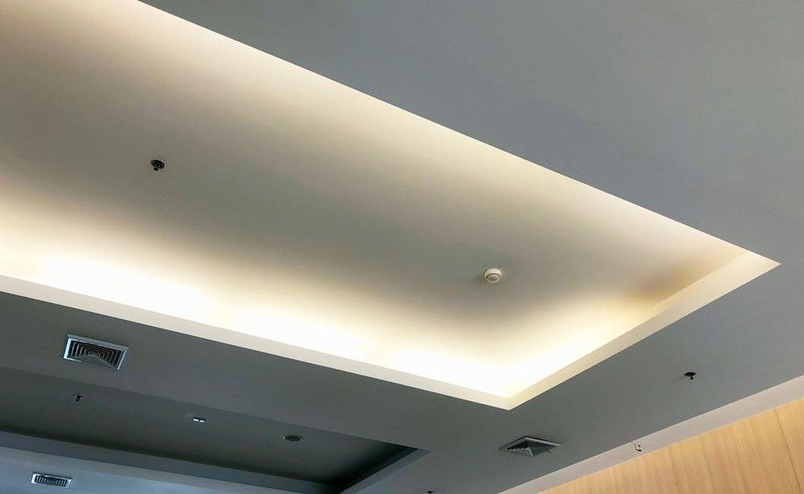 | 一般常見為平頂天花板及造型天花板。
 | 木作隔間 | TM-C020101 | 木作輕隔間牆 | 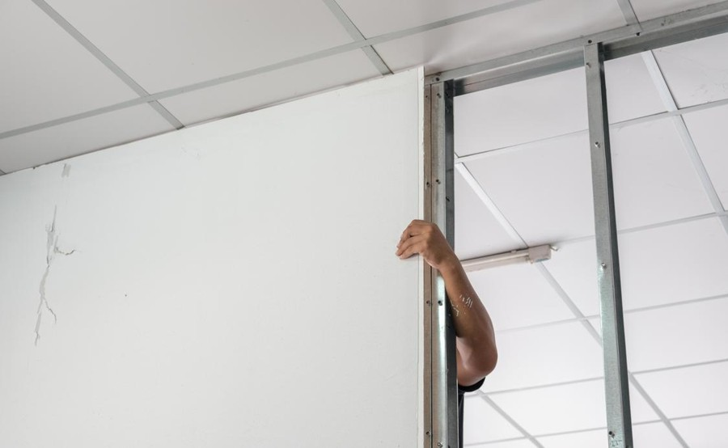 | 施工快速便利已漸取代紅磚牆，一般常見有木作、鋼製、白磚、陶粒牆等類型。
 | 木作櫃體 | TM-C010201 | 更換木作櫃 | 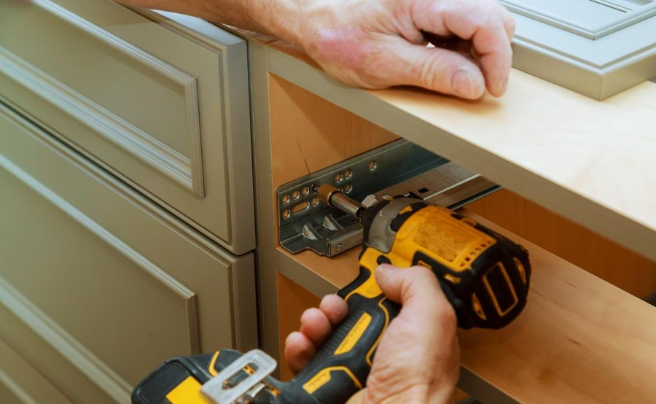 | 一般常見為衣櫃、鞋櫃、書櫃等等，大都使用木芯板材，面貼美耐板或油漆面材使用種類等等，造型可多樣變。
 | 系統櫃 | TM-C030101 | 更換系統櫃 | 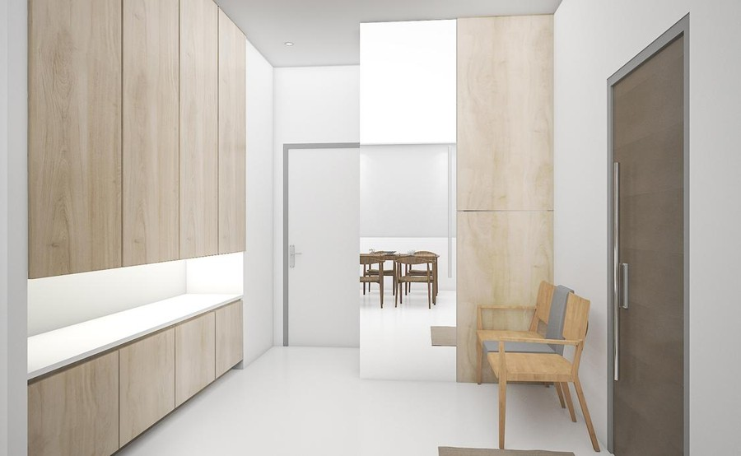 | 一般常見為衣櫃、鞋櫃等等，大都使用塑合板材，面貼美耐板，施工快速簡單。
3. 水電維修與安裝 | 插座/開關換新 | TM-E010204 | 插座/開關換新 | 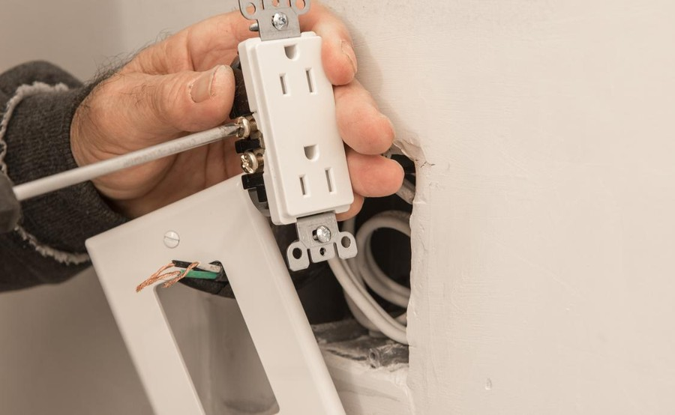 | 一般為插座／開關損壞，更換新插座／開關即可，少部分為電線燒毀或總開關損壞。
 | 開關損壞 | TM-E010203 | 開關損壞 | 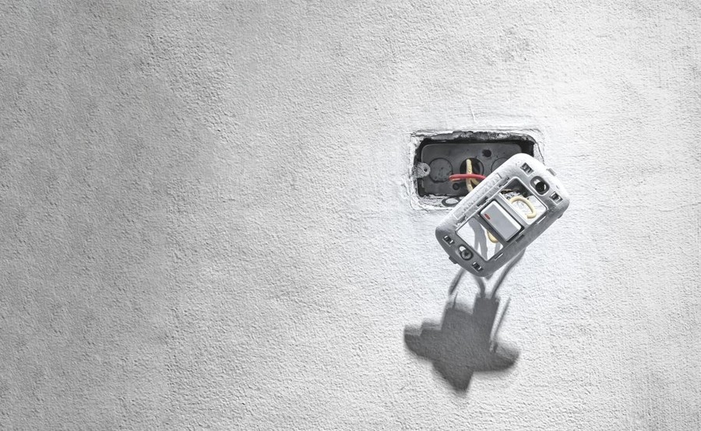 | 一般為開關損壞，更換新開關即可，少部分為電線燒毀或總開關損壞。
 | 新增插座 | TM-E010202 | 新增110V插座 | 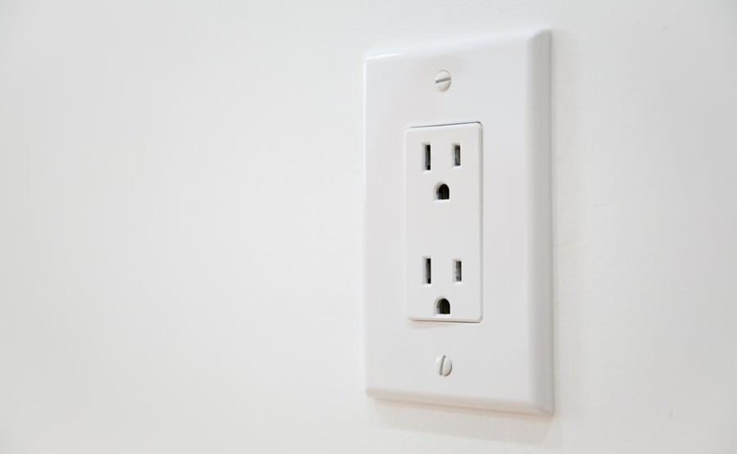 | 一般家電用通用為110v，兩聯插座附接地線。
 |  | TM-E010205 | 新增220v插座 | 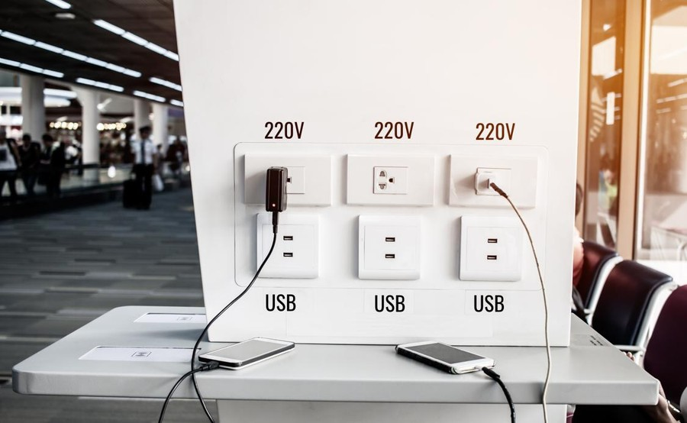 | 一般冷氣、浴室三合一冷暖風機為220v。
 | 跳電 | TM-E010101 | 跳電 | 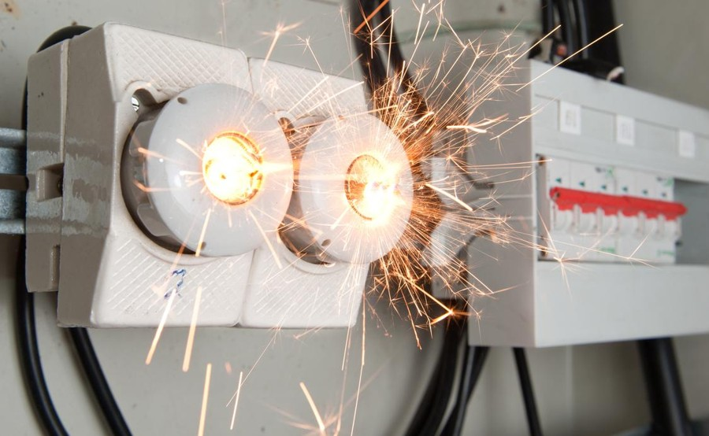 | 一般為部分電器老舊不正常耗電引起，有些部分為無熔絲開關需更換，需要師傅當場檢測電流。
 | 燈具安裝 | TM-E011401 | 安裝燈具 | 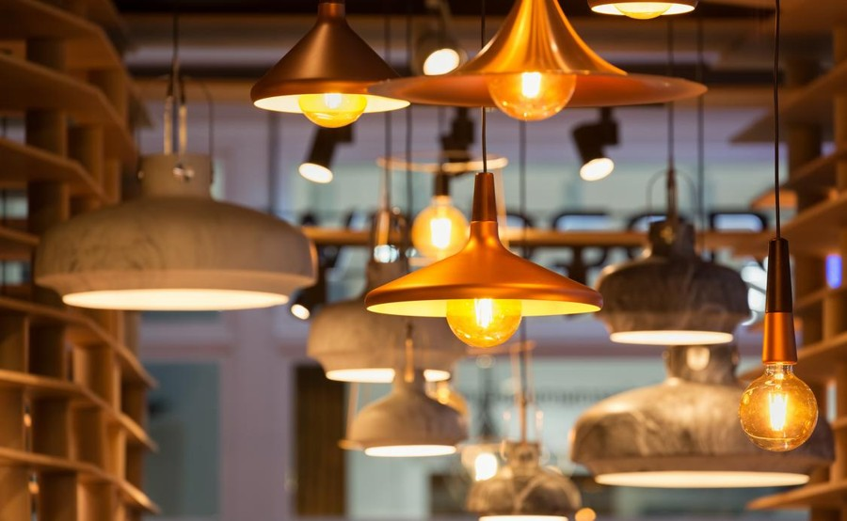 | 新安裝或舊換新各種燈具，可於填寫訂單事先上傳燈具照片。
 |  | TM-E011402 | 燈具換新 | 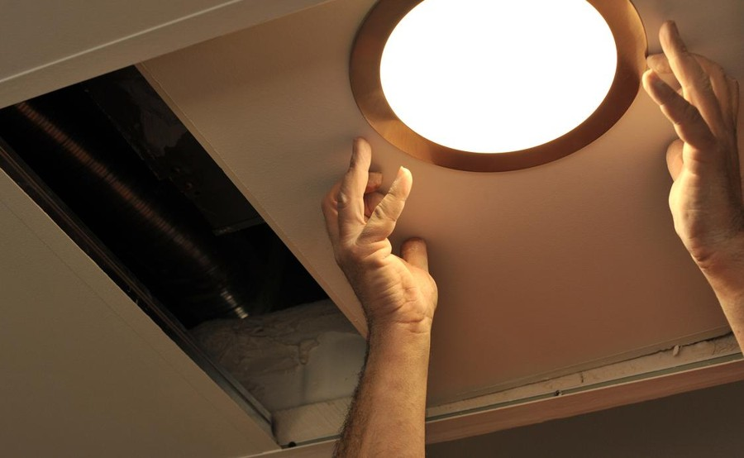 | 可於填寫訂單事先上傳燈具型號、數量
 | 電燈不亮 | TM-E011404 | 電燈不亮 | 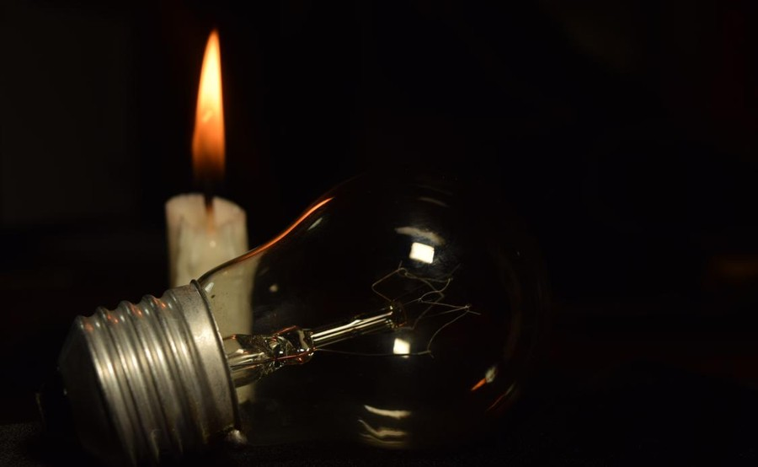 | 一般為燈泡或燈管損壞需更換，少部分燈具損壞或是開關損壞。
 | 水管及排水維修 | TM-E011302 | 水管漏水 | 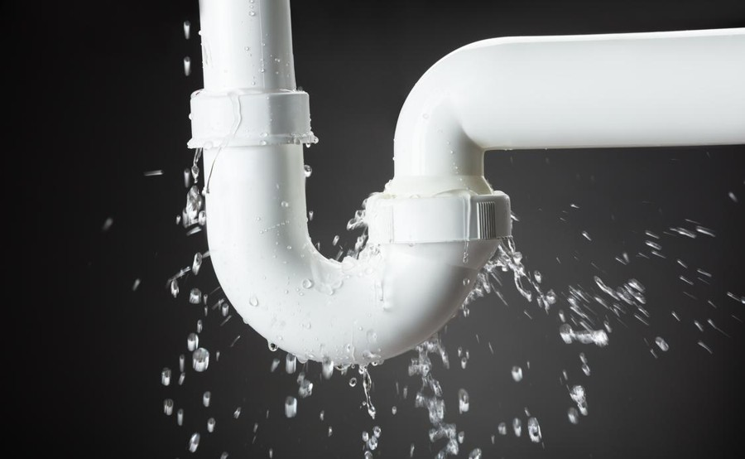 | 一般常見於因地震年久接縫處或彎頭裂開漏水、水管堵塞、舊管線未封導致。
 |  | TM-E011303 | 水管開關閥漏水 | 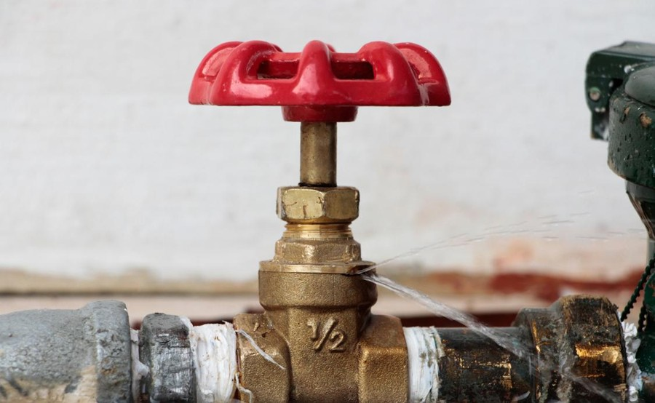 | 一般因風吹日曬導致脆化斷裂。
 |  | TM-P010101 | 水管不通 | 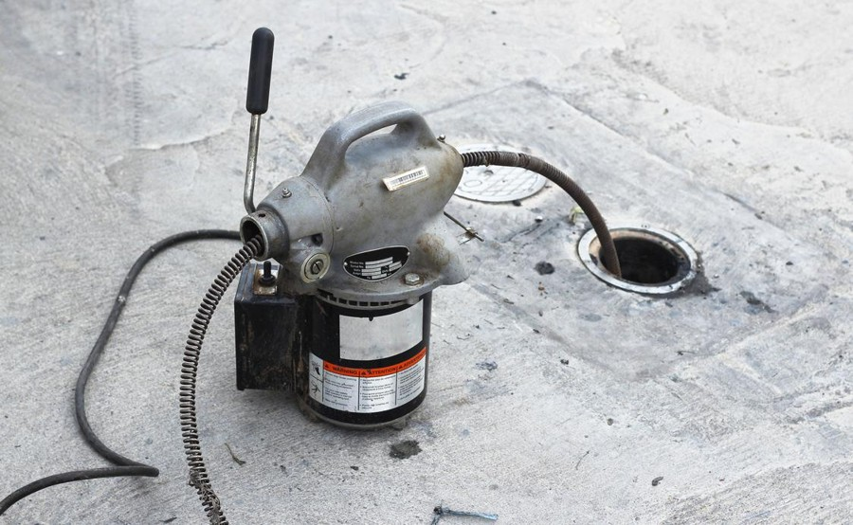 | 常見水管堵塞一般為毛髮或油脂堵塞，但若因管線設計較差(較平)或施工導致水泥流入則為特殊狀況。
 |  | TM-P010102 | 戶外水管不通 | 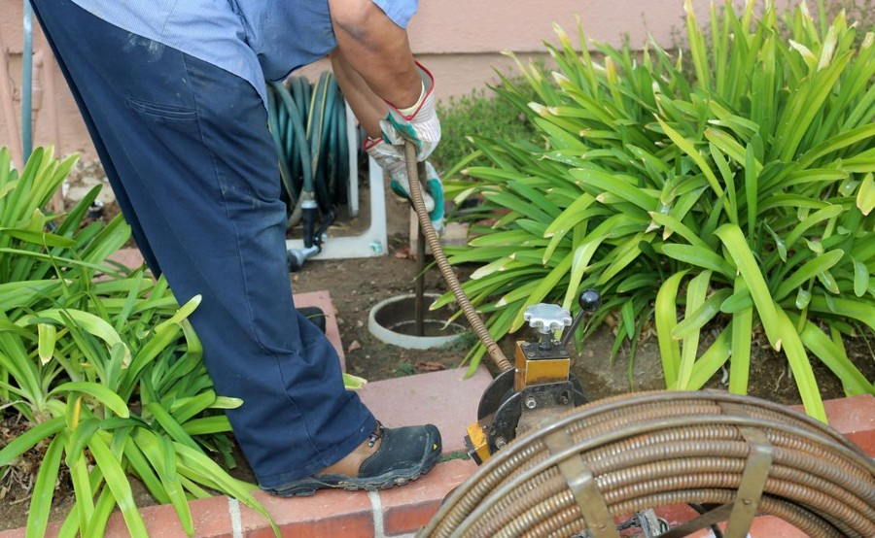 | 常見堵塞物體包含樹根亂竄或是因管路破損造成泥沙土石流入等等。
 |  | TM-P010301 | 排水溝堵塞 | 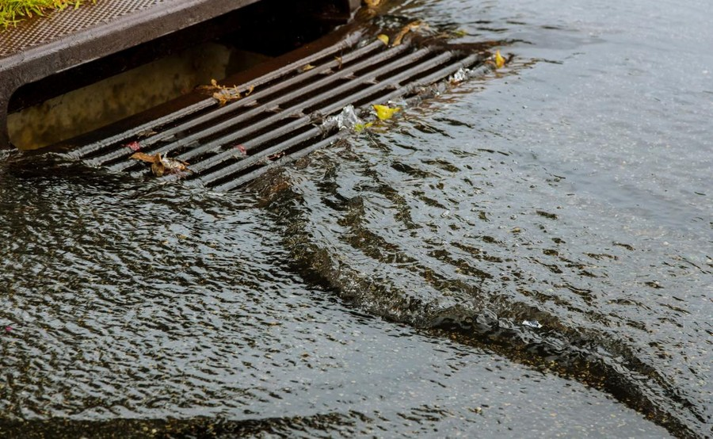 | 常見堵塞物體為泥沼，通管機若無法疏通則需要使用其他方式清移。
 |  | TM-P010303 | 流理臺漏水 | 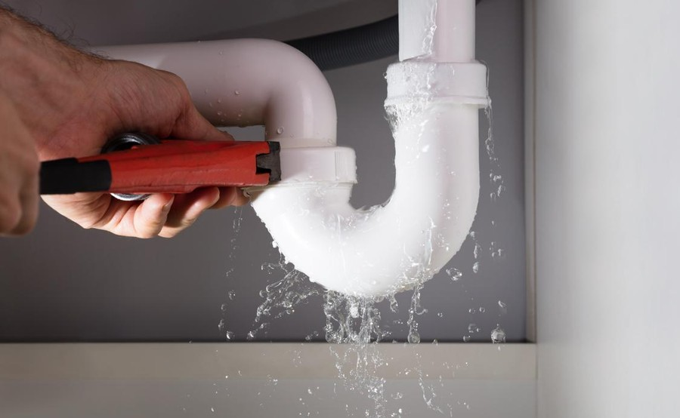 | 常見為水管堵塞導致排水不順，水從管線縫滲漏。

